Sheet1
画面仕様書 |  |  | システム名称 |  |  | サブシステム名称 |  |  |  | クラス番号
 |  |  |  |  |  |  |  |  |  | 2B13SN
名称 | 出荷済み一覧 |  | 販売管理システムシステム |  |  | 会員管理システム |  |  |  | 氏名
 |  |  |  |  |  |  |  |  |  | 中尾圭佑
 |  |  |  |  |  |  | 画面詳細

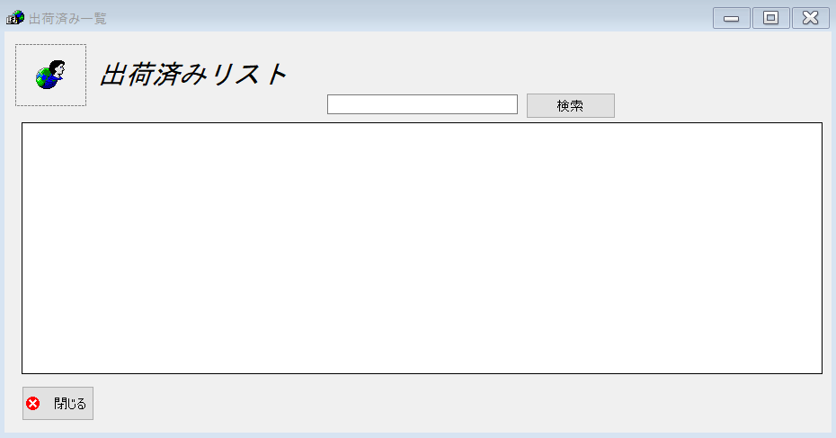
 |  |  |  |  |  |  | フォーム名 |  | shippedListForm

 |  |  |  |  |  |  | 画面サイズ |  | 938. 493

 |  |  |  |  |  |  | 背景色 |  | 規定値

 |  |  |  |  |  |  | 文字種類 |  | MS UI Gothic

 |  |  |  |  |  |  | 文字サイズ |  | 9

 |  |  |  |  |  |  | 文字色 |  | 黒

 |  |  |  |  |  |  | 注意事項

 | 名称 | 使用コントロール | Caption | 初期値 | 必須入力 | TAB順 | 桁制限 | その他
1 | pictureBox_1 | pictureBox |  |  |  | 1
2 | label1 | label | 出荷済みリスト |  |  | 2
3 | SearchTextbox | textbox |  |  | 〇 | 4
4 | buttonSearch | button | 検索 |  |  | 5
5 | dataGridView1 | dataGridView |  |  |  | 3
6 | button1 | button | 閉じる |  |  | 6
7
8
9
10
11
12
13
14
15
16
17
18
19
20
21
22
23
24
25
26
27
28
29
30

その他

 | 閉じるボタンはフォームを閉じる
 | 検索ボタンはtextBoxの内容を検索する

